Sheet2
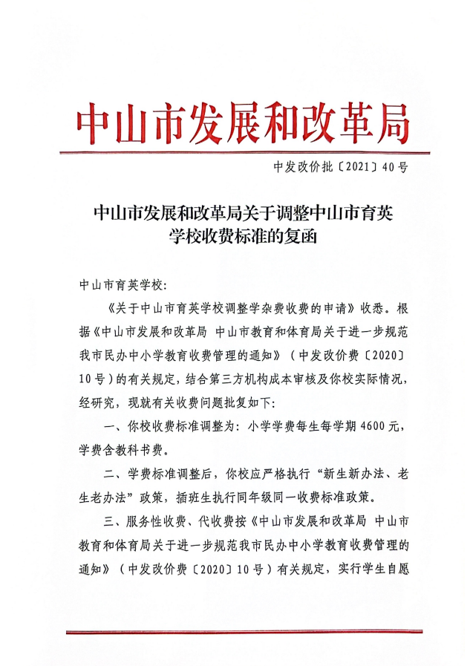
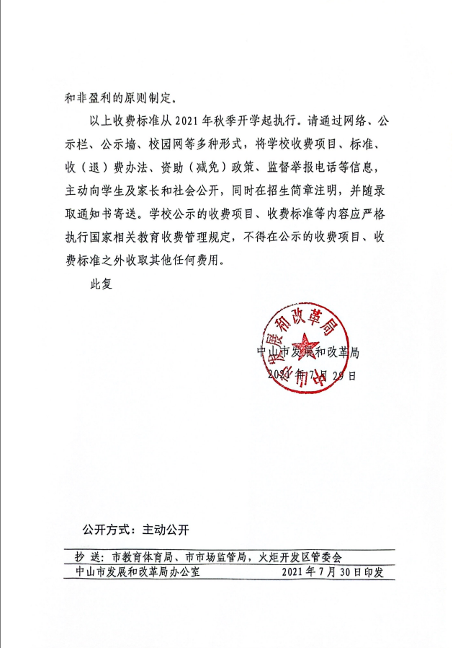
中山市育英学校---2026年民办学校收费情况公示
序号 | 收费项目 | 计算单位 | 收费标准(元) | 批准机关及文号 | 备注
1 | 小学学杂费 | 学生/学期 | 4600 | 中发改价批〔2021〕40号 | 新生新办法,老生老办法
2 | 校车接送费 | 学生/学期 | 按实收取 | 以自愿为原则 | 已在中山市发展和改革局,中山市教育局和体育局备案
3 | 伙食费 | 学生/学期 | 按实收取 | 以自愿为原则

